상품제안서
CD095 네이쳐 멀티 캔버스 식기 야외 휴대용 캠핑 오거나이저 수납포켓 | 상품코드: F26311

 |  |  |  |  |  |  | 02-412-0044 | www.easy1.co.kr
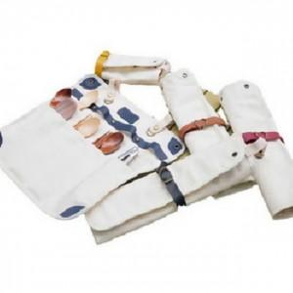

【상세/제작정보】

【인쇄/포장옵션】 | 실크 / 포장불가능

【공급단가】 | 수량 | 50~ | 100~ | 500~ | 1,000~ | 2,000~
*VAT별도 | 단가 | 15,370원 | 15,120원 | 14,760원 | 14,390원 | 14,140원

【상품 URL】 | https://easy1.co.kr:443/src/goods_detail.php?gdno=26311

